상품제안서
자석북마크 한개들이 (주문제작형) | 상품코드: S04687

 |  |  |  |  |  |  | 02-713-8555 | www.synergygift.co.kr
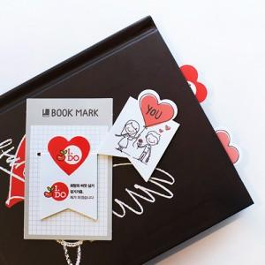

【상세/제작정보】 | 2개세트로 내 마음대로 골라쓰는 나만의 자석 북마크

【인쇄/포장옵션】 | 풀칼라 / OPP(비닐)

【공급단가】 | 수량 | 1,000~ | 3,000~ | 5,000~ | 10,000~ | 50,000~
*VAT별도 | 단가 | 335원 | 271원 | 248원 | 232원 | 224원

【상품 URL】 | https://www.synergygift.co.kr:443/src/goods_detail.php?gdno=5626

